ログイン画面
画面ID |  | change |  |  |  |  | 画面名称 |  | 情報変更 |  | 作成者 |  | 更新日
 |  |  |  |  |  |  |  |  |  |  | 陳悦豐 |  | 2019-12-26
(1) 画面表示
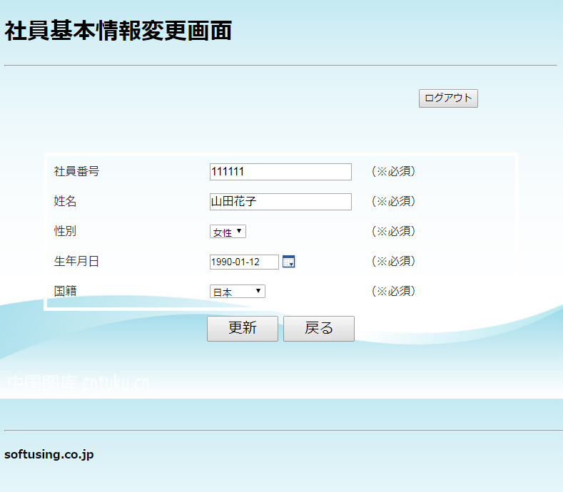
1

2

3
4
5

6
7

8
9

10

(2) 画面項目説明

項番 | 画面表示名 |  | 取得場所 |  | 取得名称 |  | コントロール |  | フォーマット | 初期値 |  | 備考
1 | 社員管理システム |  |  | - |  | - |  | 文言 | - | - |  | -
2 | ログアウト |  |  | - |  | - |  | button | - | - |  | サブミット
3 | 社員番号 |  |  | - |  | - |  | textbox | - | - |  | 社員番号の入力
4 | 姓名 |  |  | - |  | - |  | textbox | - | - |  | 姓名の入力
5 | 性別 |  |  | - |  | - |  | select | - | - |  | 性別を選ぶ
6 | 生年月日 |  |  | - |  | - |  | datebox | - | - |  | 生年月日を選ぶ
7 | 国籍 |  |  | - |  | - |  | select | - | - |  | 国籍を選ぶ
8 | 更新 |  |  | - |  | - |  | button | - | - |  | サブミット
9 | 戻る |  |  | - |  | - |  | button | - | - |  | サブミット
10 | softusing.co.jp |  |  | - |  | - |  | 文言 | - | -

(3) 入力項目チェック仕様

項番 | 入力項目 |  |  | チェック仕様 |  |  |  |  | ｴﾗｰ時の対処(出力MSG-ID等)
 | なし

(4) 機能処理
一、「ログアウト」ボタンを押すと、「ログイン」画面へ遷移する。

二、「更新」ボタンを押すと、社員情報を更新する。「社員基本情報一覧画面」画面へ遷移する。

三、「戻る」ボタンを押すと、社員情報を更新しない。「社員基本情報一覧画面」画面へ遷移する。

